Ejercicio 1
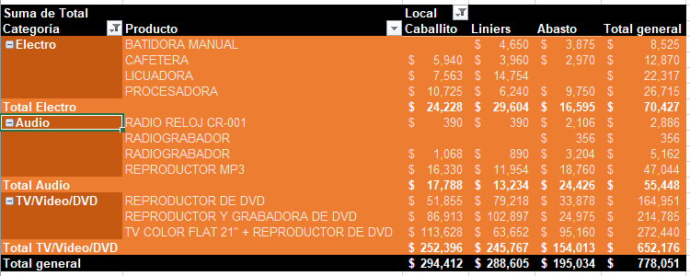
Suma de Precio |  | Local
Categoría | Producto | Abasto | Caballito | Liniers | Total general
Audio | RADIO RELOJ CR-001 | 117 | 39 | 39 | $ 195.00
 | RADIOGRABADOR | 89 |  |  | $ 89.00
 | RADIOGRABADOR | 89 | 89 | 89 | $ 267.00
 | REPRODUCTOR MP3 | 675 | 814 | 417 | $ 1,906.00
Total Audio |  | 970 | 942 | 545 | $ 2,457.00
Electro | BATIDORA MANUAL | 155 |  | 155 | $ 310.00
 | CAFETERA | 99 | 198 | 198 | $ 495.00
 | LICUADORA |  | 423 | 621 | $ 1,044.00
 | PROCESADORA | 390 | 585 | 390 | $ 1,365.00
Total Electro |  | 644 | 1206 | 1364 | $ 3,214.00
TV/Video/DVD | REPRODUCTOR DE DVD | 2122 | 2461 | 3049 | $ 7,632.00
 | REPRODUCTOR Y GRABADORA DE DVD | 1998 | 5994 | 5994 | $ 13,986.00
 | TV COLOR FLAT 21" + REPRODUCTOR DE DVD | 4101 | 5057 | 4056 | $ 13,214.00
Total TV/Video/DVD |  | 8221 | 13512 | 13099 | $ 34,832.00
Total general |  | 9835 | 15660 | 15008 | $ 40,503.00

Ejercicio 2
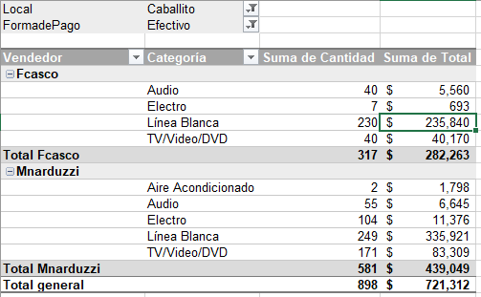
Local | Caballito
Forma de Pago | Efectivo

Vendedor | Categoría | Suma de Cantidad | Suma de Total
Fcasco | Audio | 40 | $ 5,560.00
 | Electro | 7 | $ 693.00
 | Línea Blanca | 230 | $ 235,840.00
 | TV/Video/DVD | 40 | $ 40,170.00
Total Fcasco |  | 317 | 282263
Mnarduzzi | Aire Acondicionado | 2 | $ 1,798.00
 | Audio | 55 | $ 6,645.00
 | Electro | 104 | $ 11,376.00
 | Línea Blanca | 249 | $ 335,921.00
 | TV/Video/DVD | 171 | $ 83,309.00
Total Mnarduzzi |  | 581 | $ 439,049.00
Total general |  | 898 | $ 721,312.00

Ejercicio 3
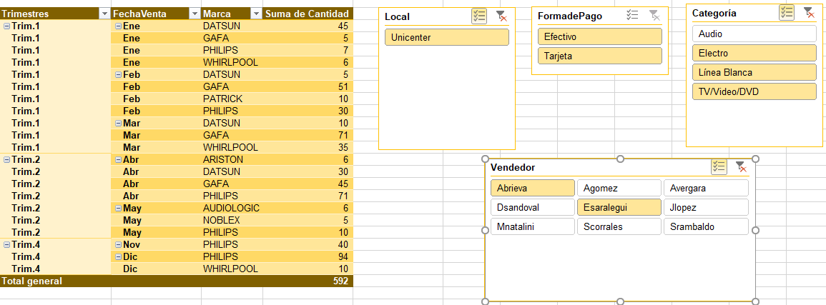
Trimestres | Fecha Venta | Marca | Suma de Cantidad | Suma de Total
Trim.1 | ene | WHIRLPOOL | 71 | 9519
Trim.1 | Total ene |  | 71 | 9519
Trim.4 | dic | PHILIPS | 10 | 750
Trim.4 | Total dic |  | 10 | 750
Total general |  |  | 81 | 10269

Ejercicio 5
